Sheet1
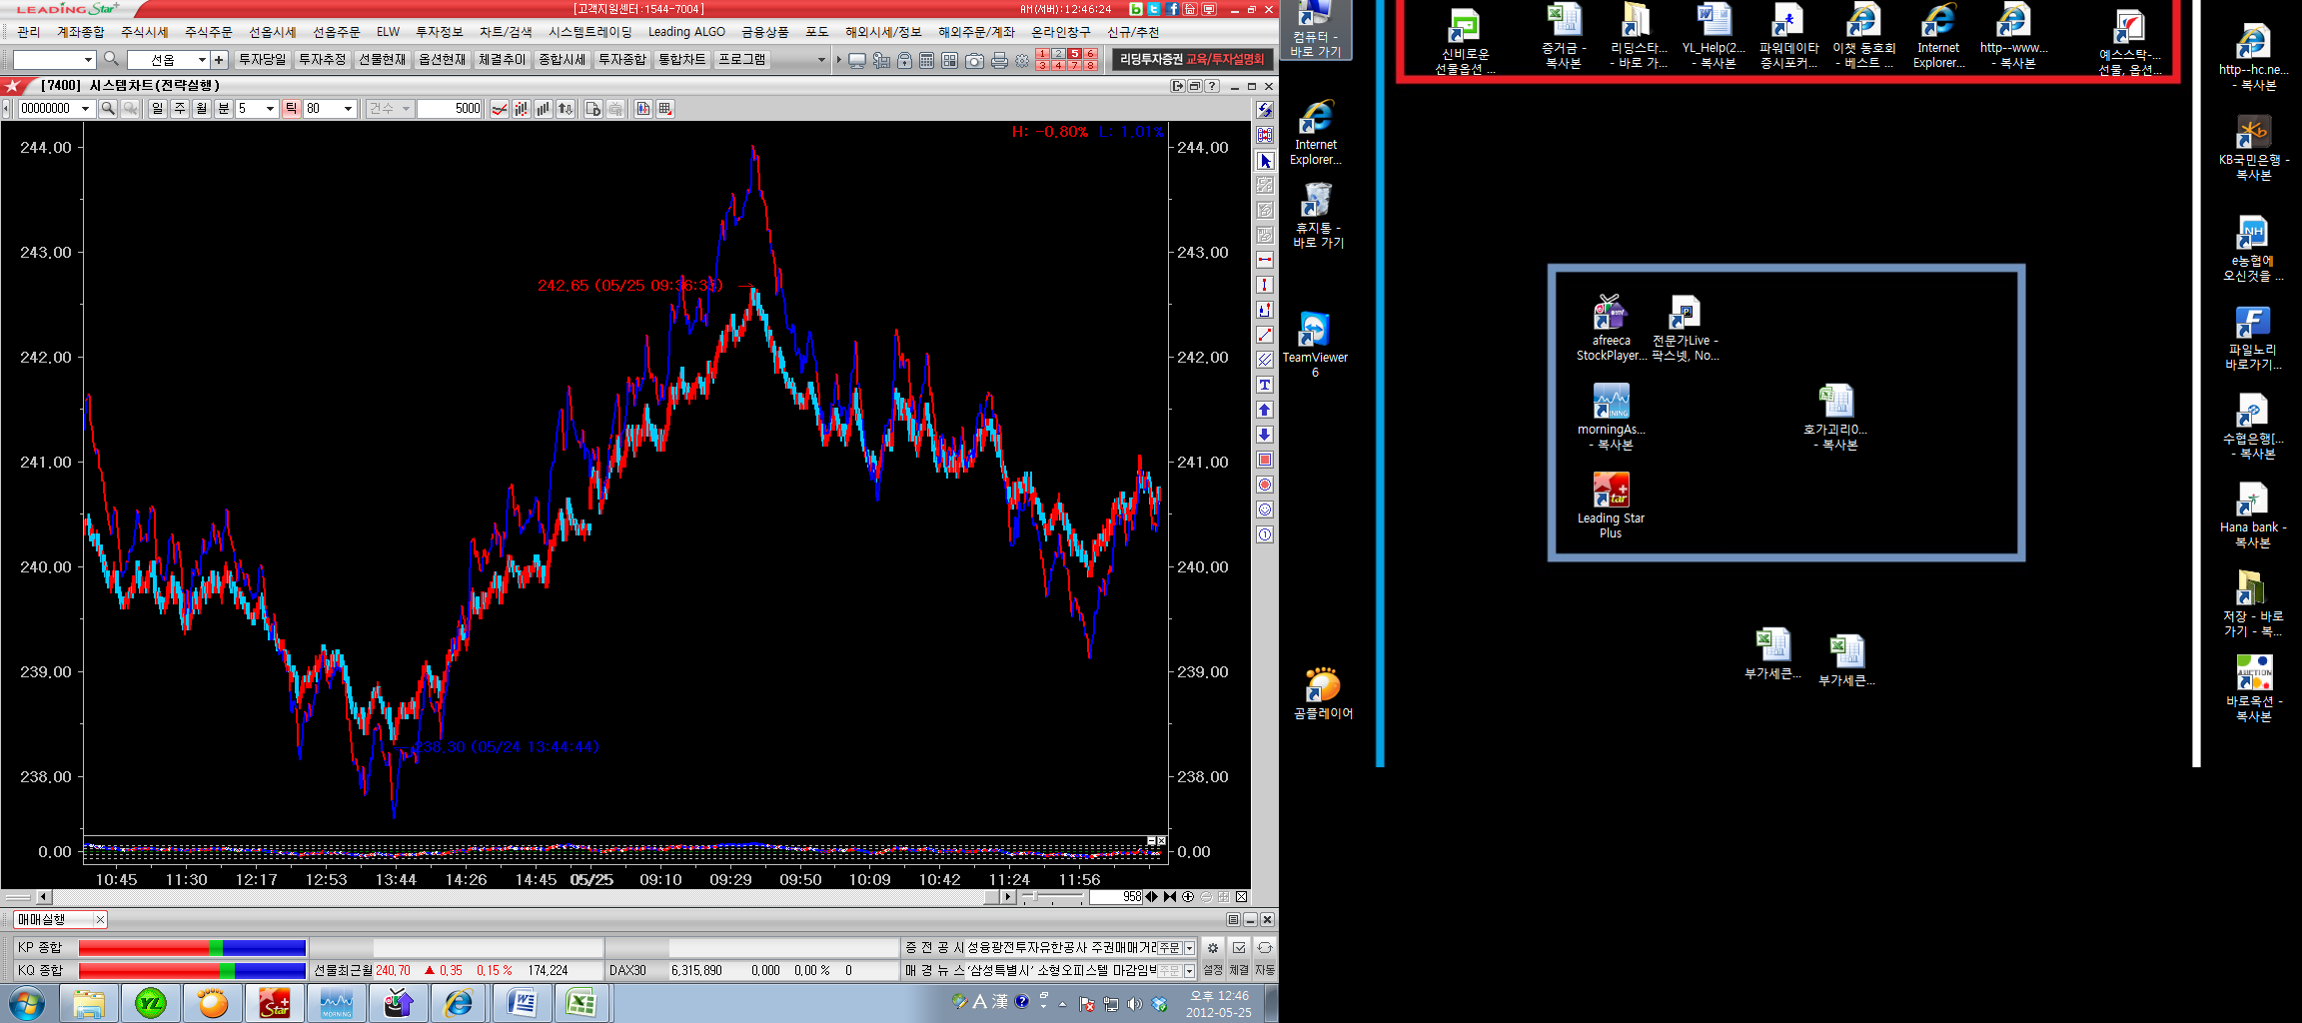
goldjisu

goldjisu

지수 241일때의 goldjisu지수(240.83)가 이전지수 241일때의 goldjisu값
보다 높으면 빨간색,낮으면 파란색으로펴시해주세요

09:02경,지수 241일때의 goldjisu지수(241.35)

